关系图
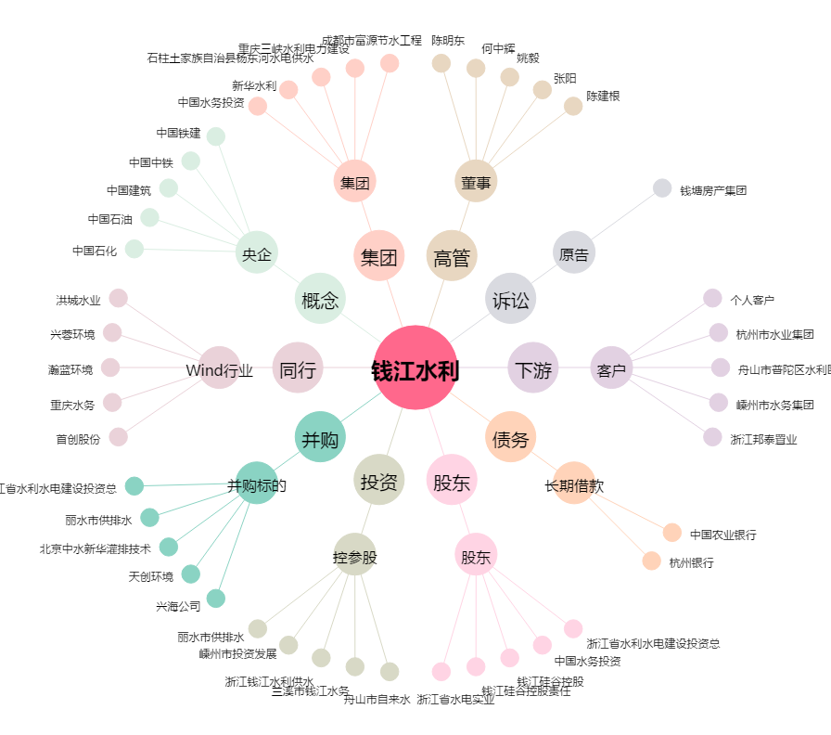
钱江水利[600283.SH] - 关系概览图

